F1
FICHE DE RECETTE

Roulade de veau aux asperges

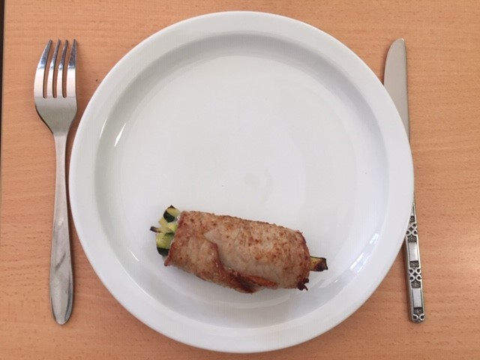
Type de recette
Nombre de portions | 5
Temps de préparation
Temps de cuisson
Temps de refroidissement
Coût matières total (HT) : | 12.55 €
Coefficient multiplicateur :
Prix / Portion (HT) : | 2.5100 €

INGRÉDIENTS

PRODUIT | UNITÉ | QUANTITÉ | PUHT | PTHT
Escalope de veau (75gr) | PCE | 5 |  | 10.00
Jambon cru | Tranche(20gr) | 2.5 |  | 1.50
Carottes | KG | 0.5 |  | 0.55
Sel
Poivre
Farine
Beurre

TOTAL |  |  |  | 12.55 €

DESCRIPTION DE LA RECETTE

Réaliser des batonnets de carottes Cuire les carottes à la vapeur 10 à 15 minutes 1) Etaler l'escalope de veau 2) Déposer une tranche de jambon cru 3) Ajouter les carottes ( cuites à la vapeur) et rouler l'escalope (fermer éventuellement avec un cure dent) 4) Saler légerement, poivrer et fariner la roulade 5) Cuire au beurre 2 min de chaque coté (4 faces = 12min) OU graisser une plaque de cuisson et cuire dans un four préchauffé à 230° pdt 10 min

